Setting_DB
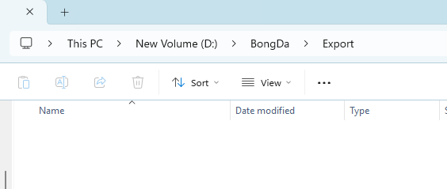
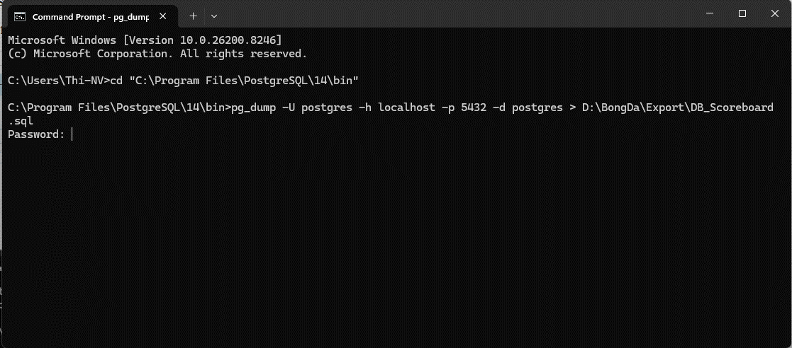
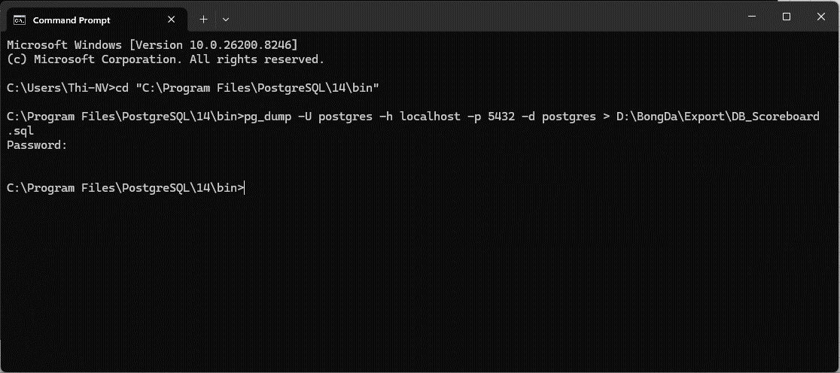
Cài đặt postgresql
 | Hiện đang dùng bản postgresql-14.19-1-windows-x64

 | Chỉ cần cài tại máy Server là được, máy client không cần cài nữa
 | Tiến hành cài đặt như sau:
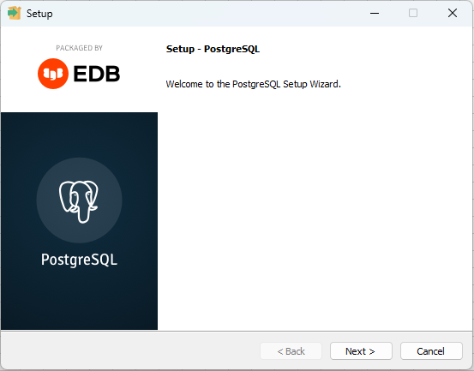

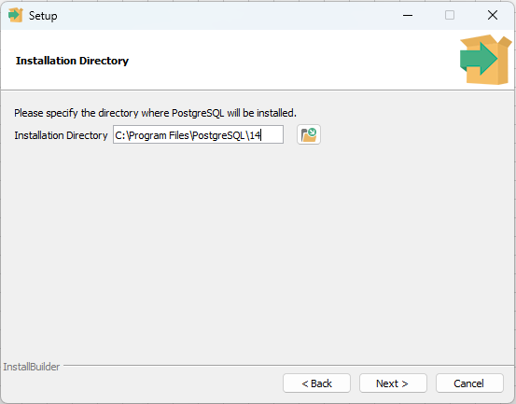

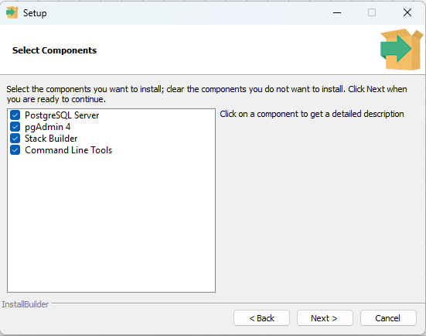

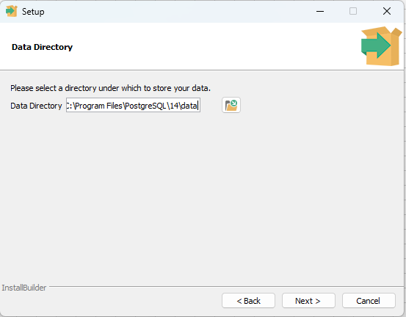
Chọn nơi để lưu trữ Database
Nếu không chọn thì mặc định data được lưu vào đây

 |  | Nhập pass và ghi nhớ để sử dụng khi connect phần mềm
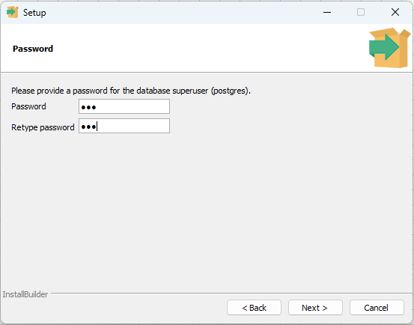

 |  | Ghi nhớ port để sử dụng khi connect phần mềm
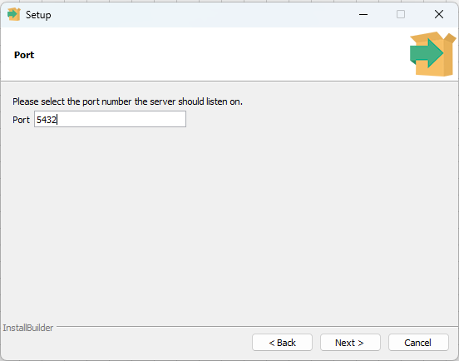

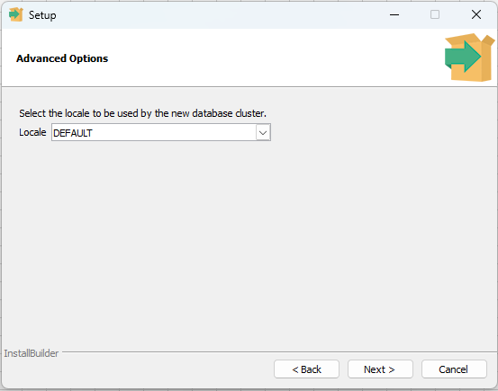

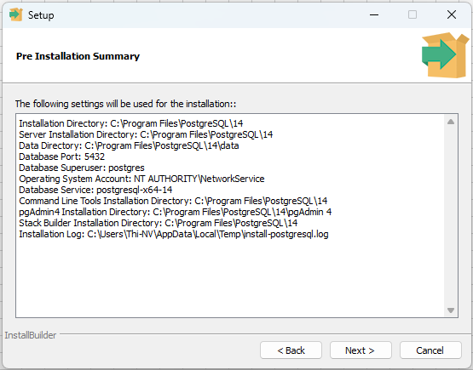

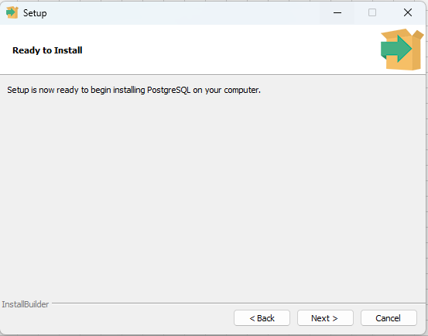

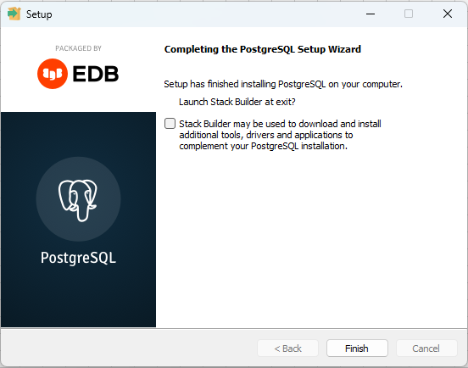

Bỏ check và hoàn thành cài đặt

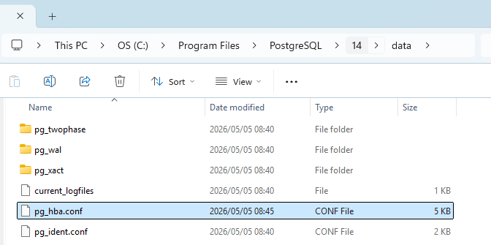

 |  | Thêm dòng host all all 0.0.0.0/0 scram-sha-256
 |  | => Cho phép máy client connect đến máy server
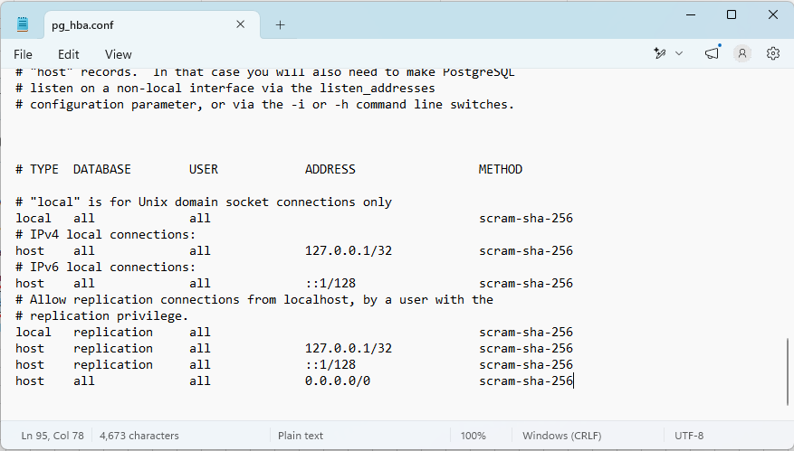

Import Data
 |  | Dùng CMD run lệnh bên dưới
 |  |  | cd "C:\Program Files\PostgreSQL\14\bin"
 |  |  |  | --> đường dẫn của postgres đã được cài đặt
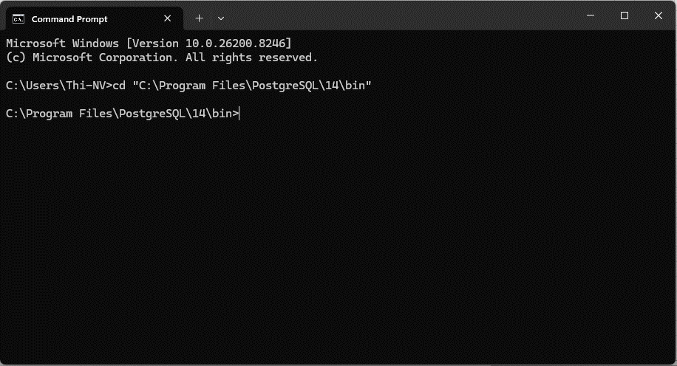

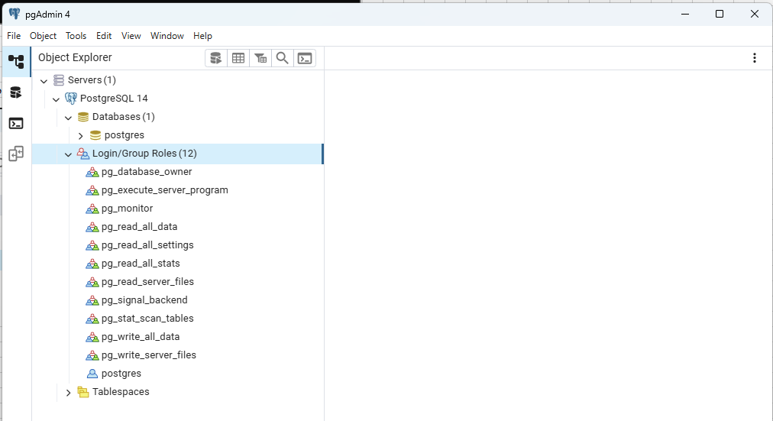
Database:
- Đổi tên
- Tạo thêm bao nhiêu database đều được
User
 |  | Run lệnh bên dưới để import Database
 |  |  |  | psql -U USER -d DATABASE -f "D:\BongDa\DataBase\DB_Scoreboard.sql"
 |  |  |  | + USER
 |  |  |  |  | Mặc định là postgres (lúc cài đặt đang mặc định)
 |  |  |  |  | Có thể tạo thêm user tùy ý
 |  |  |  | + DATABASE
 |  |  |  |  | Mặc định là postgres (lúc cài đặt đang mặc định)
 |  |  |  |  | Có thể tạo thêm tùy ý, hoặc rename đều được
 |  |  |  | + D:\BongDa\DataBase\DB_Scoreboard.sql
 |  |  |  |  | Là đường dẫn đựng file data export trước đó

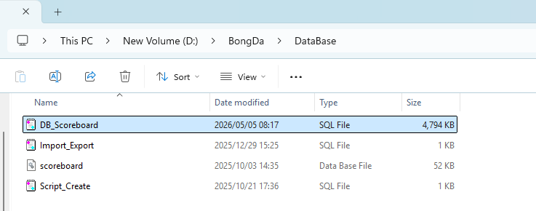
 |  |  | Ví dụ bên dưới là đang sử dụng
 |  |  |  | + USER :postgres
 |  |  |  | + DATABASE: postgres
 |  |  |  | Run lệnh: psql -U postgres -d postgres -f "D:\BongDa\DataBase\DB_Scoreboard.sql"
 |  |  |  | Nhập pass lúc cài đặt postgres

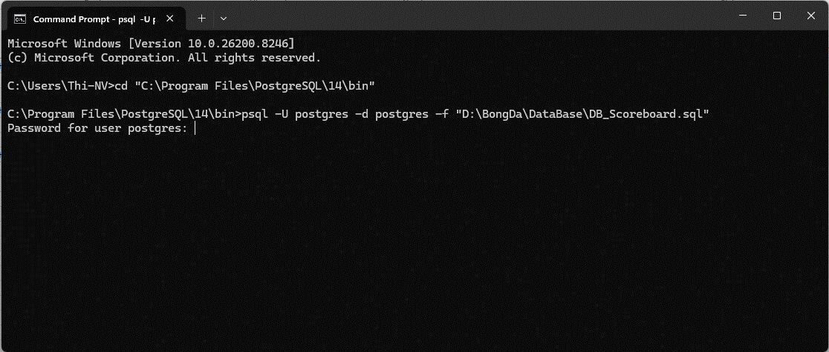

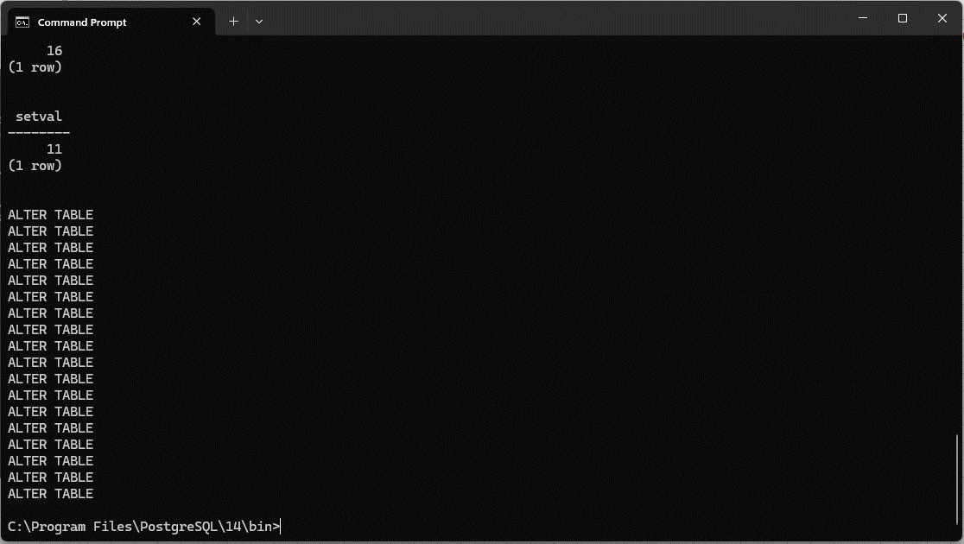

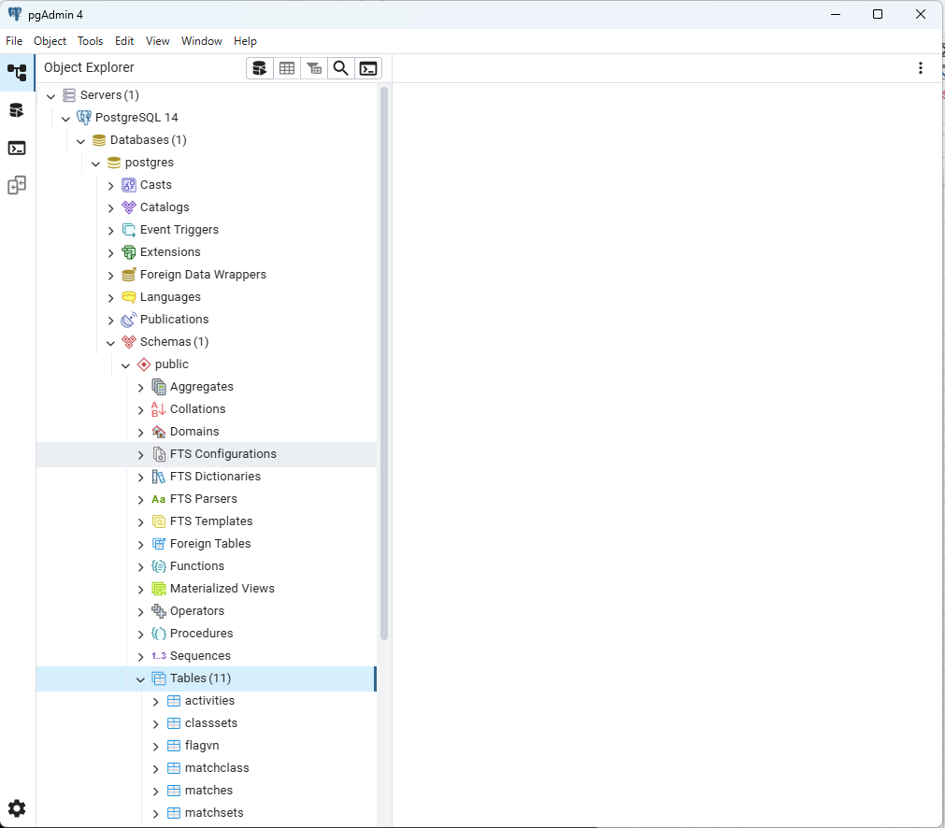
Đã import thành công

Export Data
 |  | Dùng CMD run lệnh bên dưới
 |  |  | cd "C:\Program Files\PostgreSQL\14\bin"
 |  |  |  | --> đường dẫn của postgres đã được cài đặt

 |  |  | Run lệnh export
 |  |  |  | pg_dump -U USER -h localhost -p 5432 -d DATABASE > D:\BongDa\Export\DB_Scoreboard.sql
 |  |  |  |  | + USER : là account login vào database
 |  |  |  |  | + DATABASE: là database đang được sử dụng chạy phần mềm
 |  |  |  |  | + Đường dẫn để lưu file export thì tùy chọn
 |  |  |  |  | + Tên file.sql là kết quả sẽ export
 |  |  |  | Vì dụ:
 |  |  |  |  | Run lệnh: pg_dump -U postgres -h localhost -p 5432 -d postgres > D:\BongDa\Export\DB_Scoreboard.sql
 |  |  |  |  | Nhập pass login

Scoreboard_(Login Admin)
 | Về ứng dụng thì sẽ không cài đặt, mà sẽ dùng theo hình thức portable (các dll cần thiết đã được tích hợp sẵn, tránh bị lỗi khi setup bằng .exe)
 |  | Scoreboard
 |  |  | Run exe bên dưới
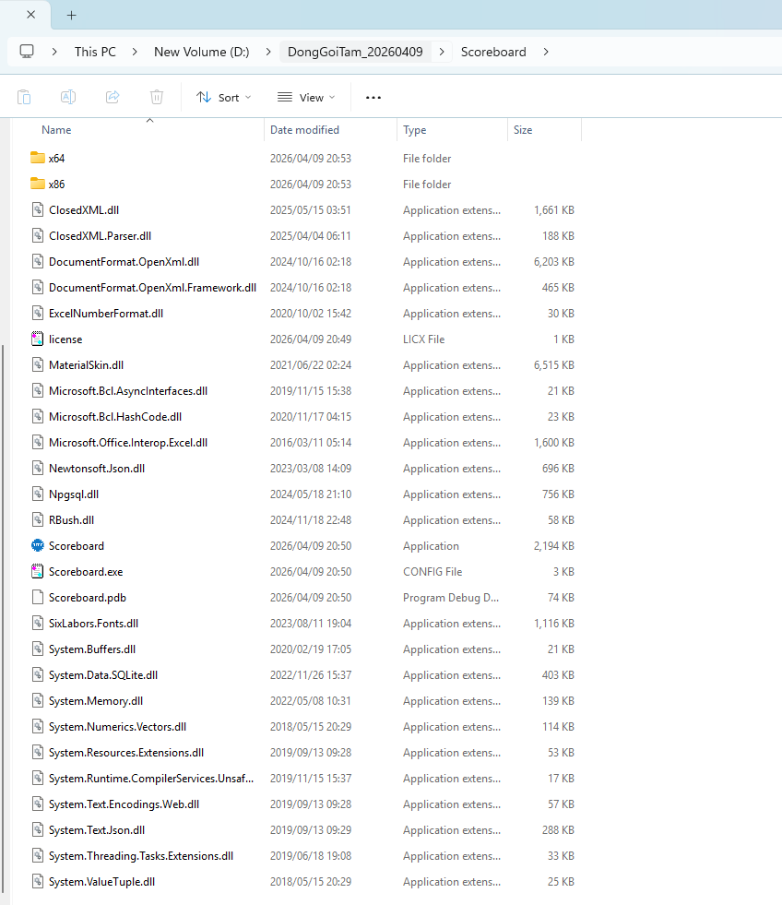

Giao diện khi khởi động phần mềm
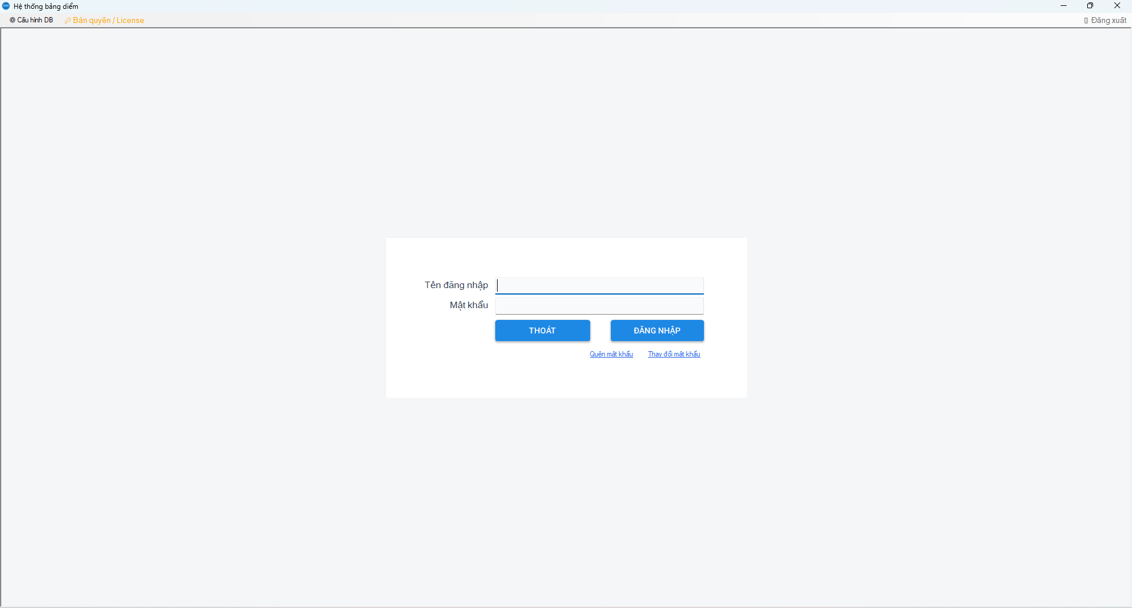
Lần cài đặt đầu tiên thì hãy chọn cấu hình DB để connect database
Trường hợp có thông báo license hết hạn thì hãy liên hệ Admin xin license, hoặc nhờ cung cấp license
=> Import license mới vào đây
Nhập user / pass để sử dụng phần mềm
User được addmin cung cấp
Password mặc định: Abc12345
Lần đầu tiên đăng nhập thì hãy đổi mật khẩu
Trường hợp quên mật khẩu thì nhấp vào đây

Cấu hình DB
 | Nhập đầy đủ thông tin rồi connect
 | Ví dụ bên dưới là máy cá nhân, nên các thông tin đang để mặc định

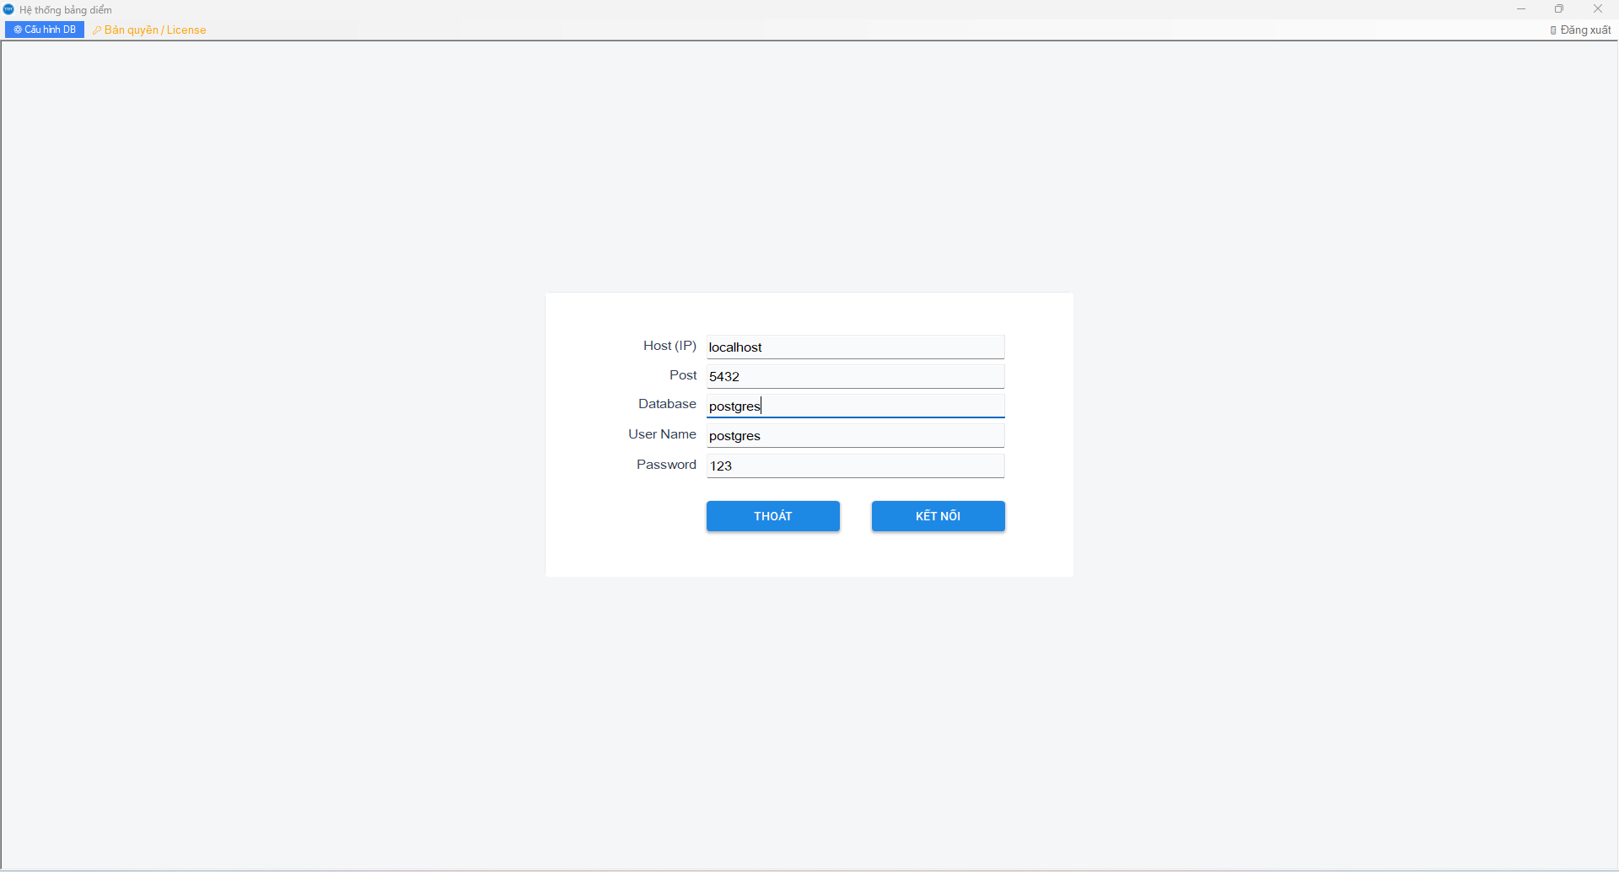



Login để sử dụng
 | Nhập account quản trị (Admin/Abc12345)
 |  | Hãy đổi pass sau khi đăng nhập lần đầu
 |  | Nên tạo thêm 1 vài account có quyền admin khác để backup khi tài khoản này bị quên mật khẩu, hoặc bị quên luôn account
 |  | Đồng thời xóa hết data (giải đấu) có sẵn trong phần mềm

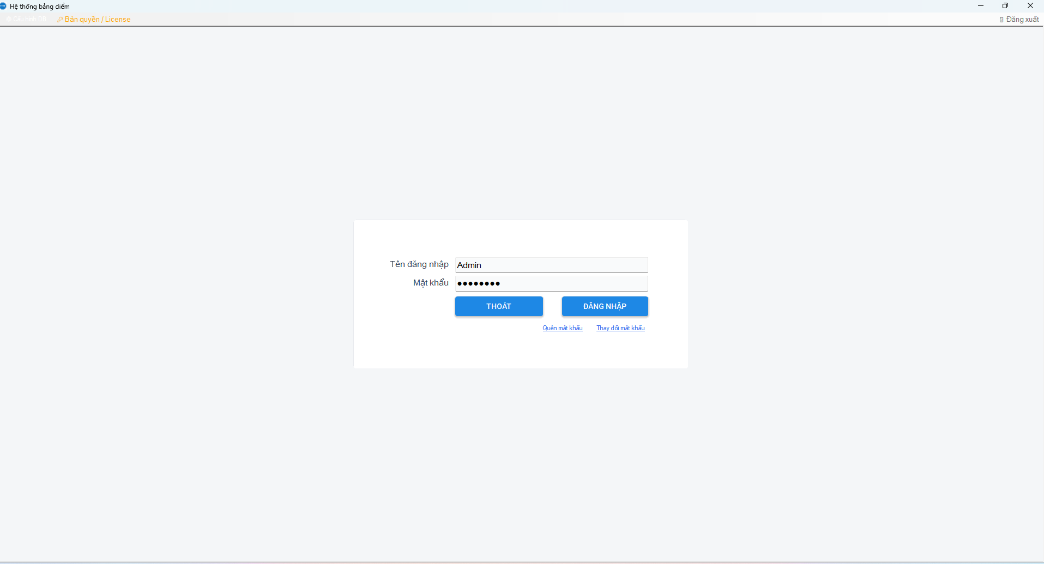

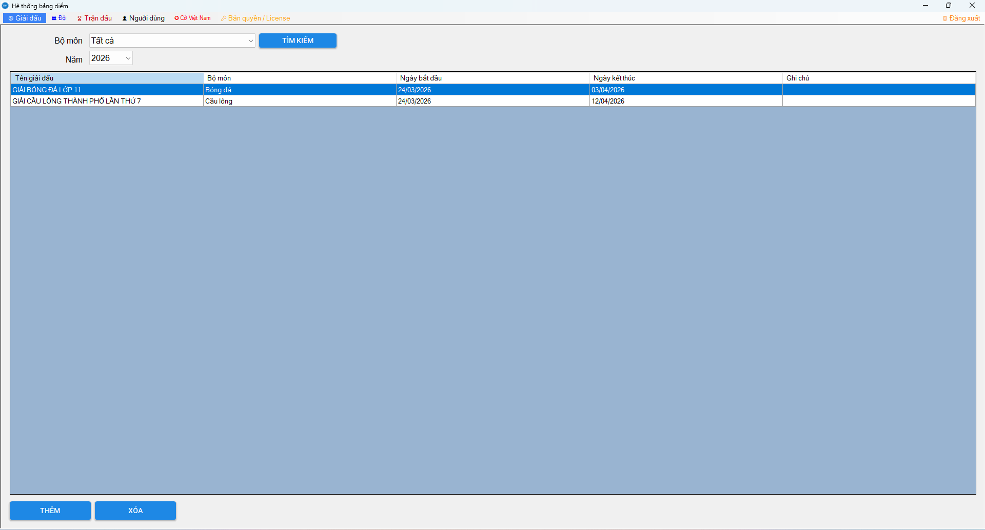
(1)
(2)
(3)
(01)
(02)

Trình tự thao tác:
- Bước 1: chọn (1) để tạo giải đấu
- Bước 2: chọn (2) để tạo danh sách các đội thi đấu cho giải đấu (1).
- Bước 3: chọn (3) để tạo các trận đấu cho giải đấu (1)
(01) : tạo danh sách trọng tài
(02) : cập nhật cờ Việt Nam hiển thị trên toggle

Giải đấu
Lựa chọn thông tin để giới hạn lại phạm vi tìm kiếm
Double click vào dòng dữ liệu muốn sửa để tiến hành sửa
=> Chủ yếu sửa ngày bắt đầu và ngày kết thúc giải đấu
Chọn dòng muốn xóa rồi bấm button Xóa
Tạo mới thì chọn Thêm

Đội thi đấu
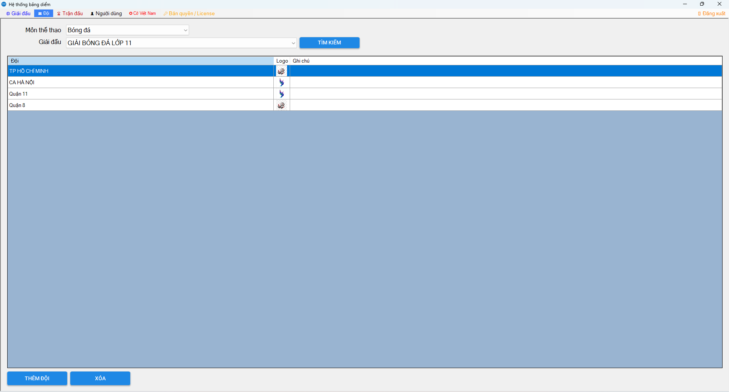
Lựa chọn thông tin để giới hạn lại phạm vi tìm kiếm
=> Lưu ý: trường hợp không có giải đấu, hoặc giải đấu đã kết thúc (ngày kết thúc nhỏ hơn ngày hiện tại) thì sẽ không thể tạo đội
Double click vào dòng dữ liệu muốn sửa để tiến hành sửa
=> Chủ yếu sửa tên, sửa logo
Chọn dòng muốn xóa rồi bấm button Xóa
Tạo mới thì chọn Thêm

Trận đấu

Lựa chọn thông tin để giới hạn lại phạm vi tìm kiếm
+ Trường hợp không có giải đấu, hoặc giải đấu đã kết thúc (ngày kết thúc nhỏ hơn ngày hiện tại) thì sẽ không thể tạo trận đấu
+ Trường hợp chưa có đội thì cũng không thể thêm trận đấu
Double click vào dòng dữ liệu muốn sửa để tiến hành sửa
=> Chủ yếu sửa tên, sửa logo
Chọn dòng muốn xóa rồi bấm button Xóa
Khi giải đấu chưa kết thúc (ngày kết thúc lớn hơn bằng ngày hôm nay) thì danh sách các trận đấu sẽ hiển thị bên khung này
-------
Muốn trận đấu nào hiển thị lên toggle thì có thể double click để di hiển thị
=> Record hiển thị được thêm vào bên dưới ô (Hiển thị Led)
Chọn record muốn di chuyển vị trí hiển thị trên led rồi nhấn button này để di chuyển lên
Chọn record muốn di chuyển vị trí hiển thị trên led rồi nhấn button này để di chuyển xuống
Nếu muốn không hiển thị led thì chọn record đó rồi bấm phím Delete
Xuất thông tin kết quả giải đấu bằng button này

Thêm trận đấu

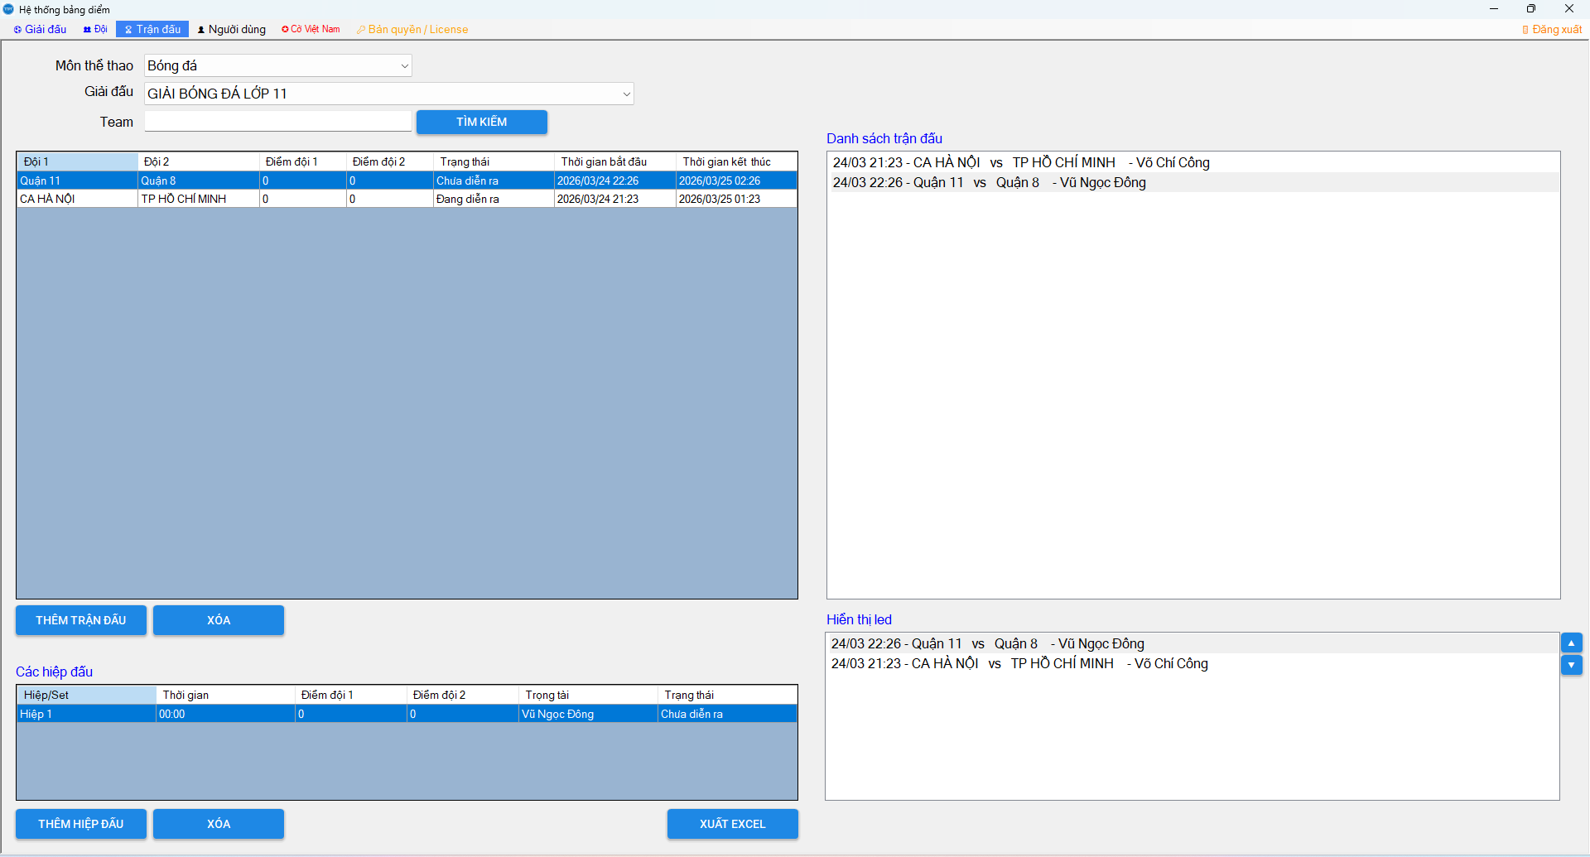

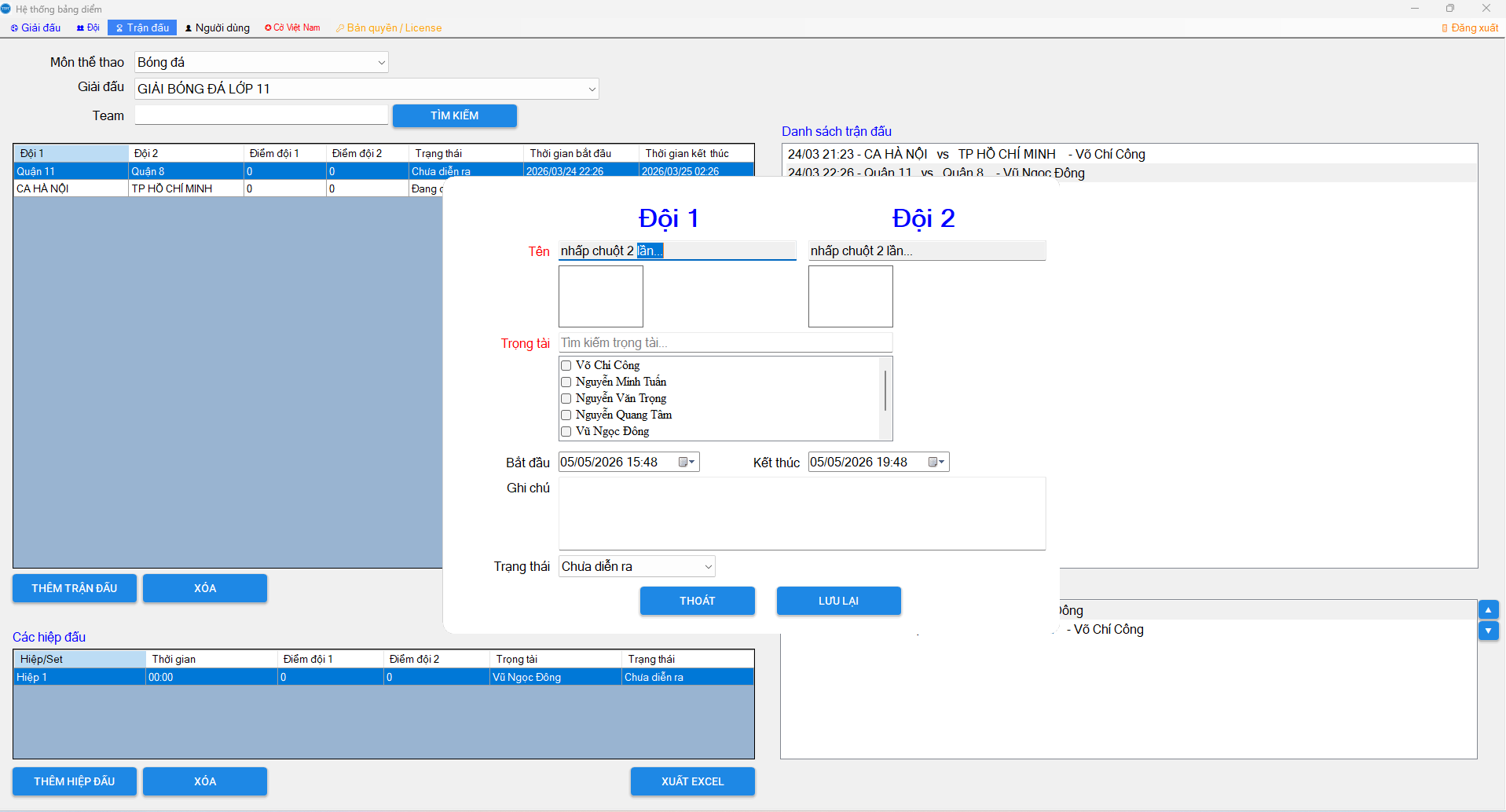
Nhập đầy đủ thông tin 2 đội
+ Chọn đội đã được tạo sẵn cho giải đấu
+ Chọn trọng tài
+ Kiểm tra giờ dự kiến thi đấu, và chỉnh lại cho phù hợp
+ Trạng thái thường mặc định "Chưa diễn ra"
Trường hợp đang diễn ra mà cúp điện, cho đến khi trận đấu kết thúc. Thì sau khi có điện, admin cập nhật lại là "Đã kết thúc"

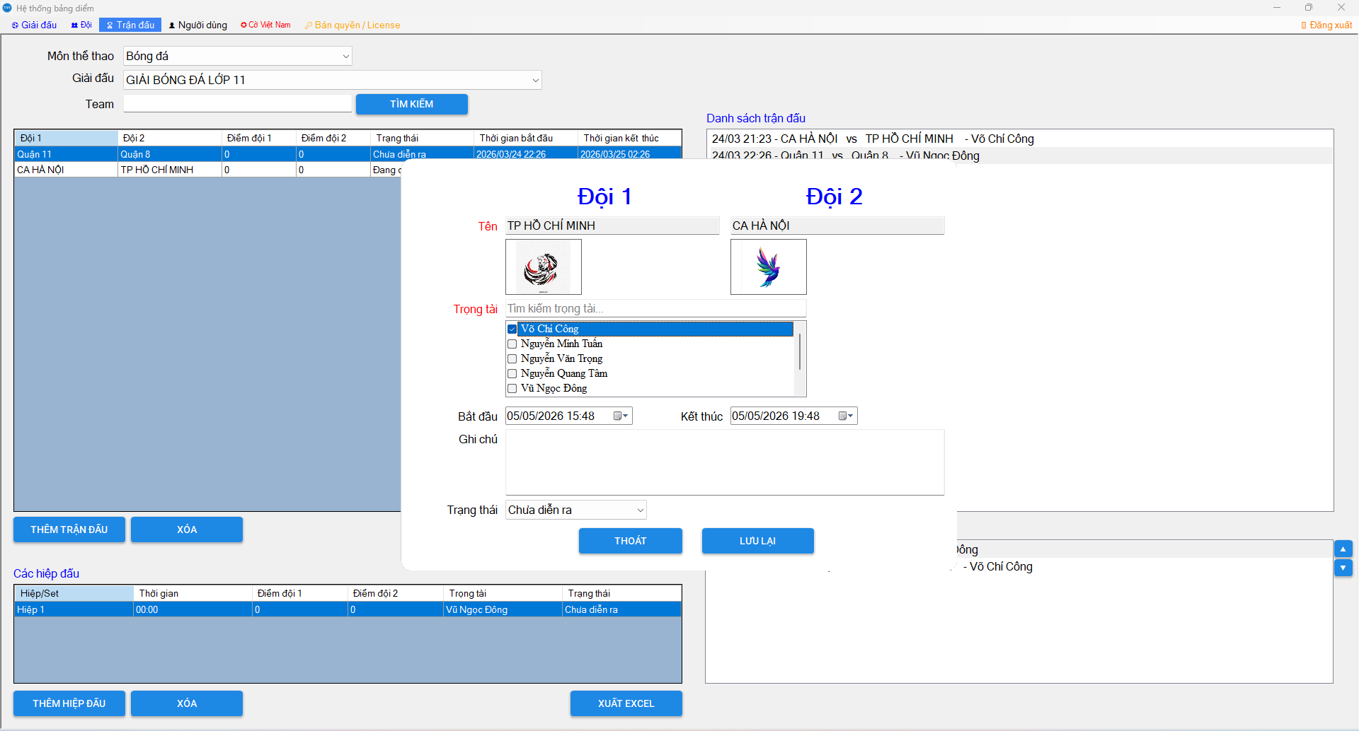

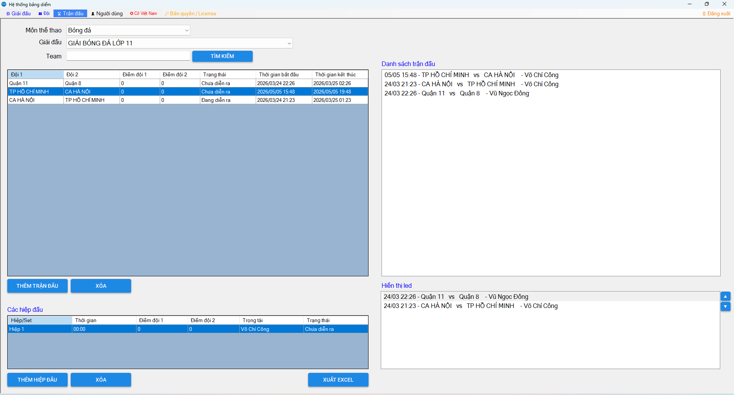
Mặc định sẽ sort theo thời gian thi đấu:
Những trận chưa diễn ra, đang diễn ra sẽ được sắp trước những trận kết thúc.
Những trận đã kết thúc thì được sắp hiển thị dưới cùng của lưới

Khi tạo mới trận đấu, mặc định hiệp đấu đầu tiên được tạo
=> Khi trọng tài thao tác bắt trận đấu, nếu tăng hiệp đấu thì record này tự sinh ra
------------
Trừ những trường hợp Trọng tài thao tác bị lỗi data, thì admin sẽ can thiệp thêm xóa sửa tại đây

Người dùng

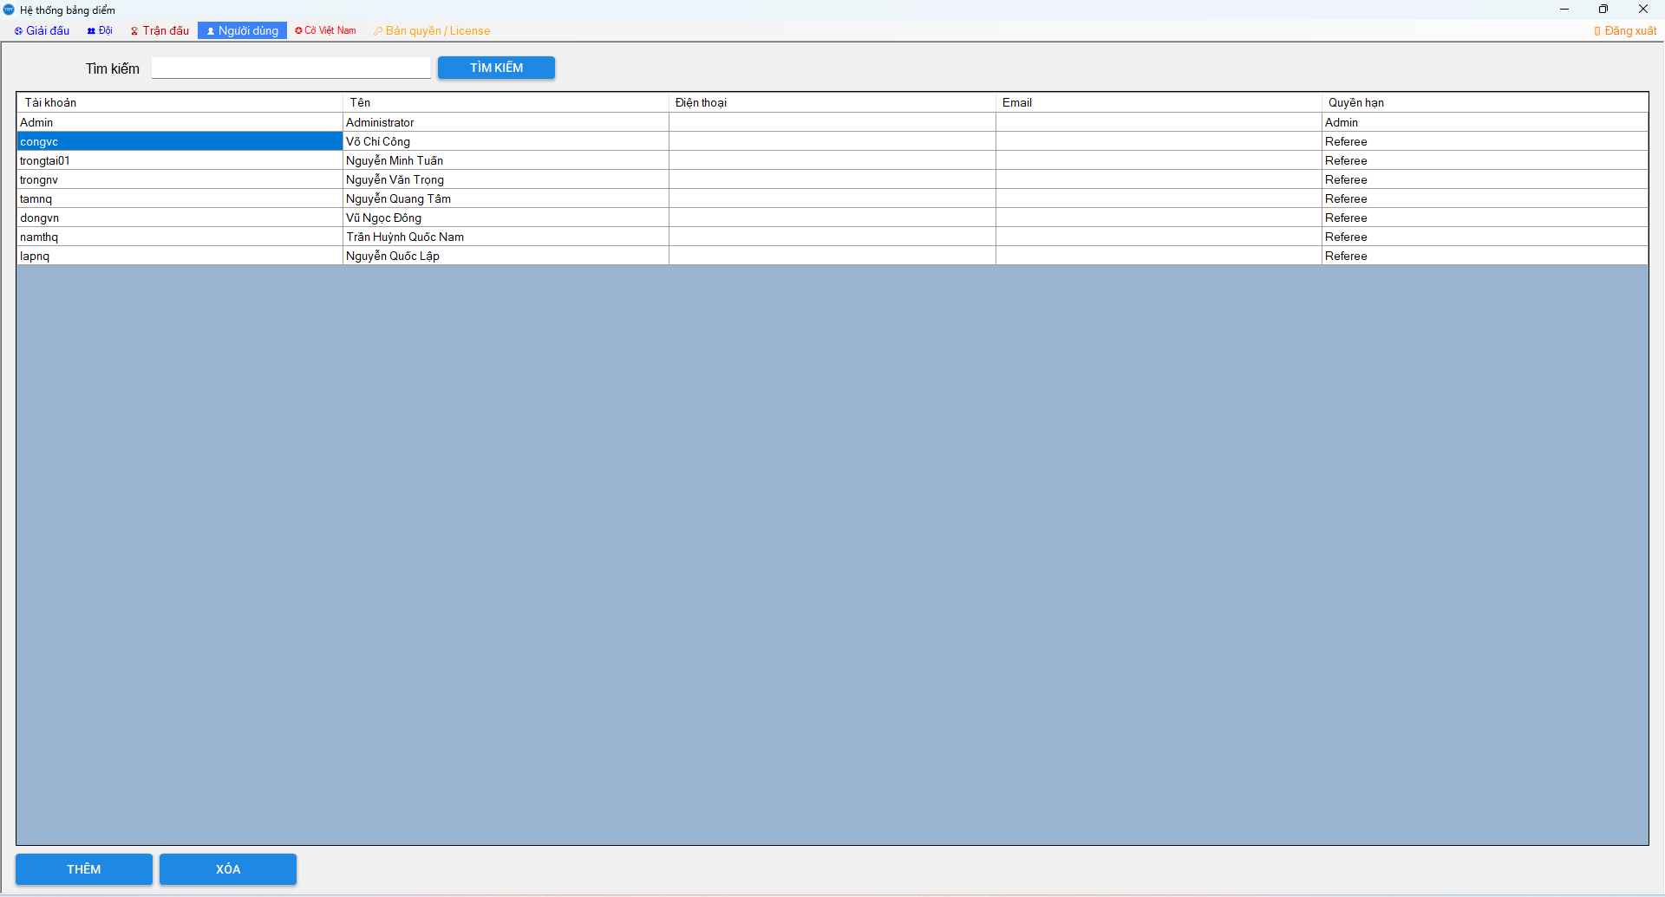

Tìm kiếm, thêm xóa sửa giống các màn hình trước

Reset password cho user quên mật khẩu
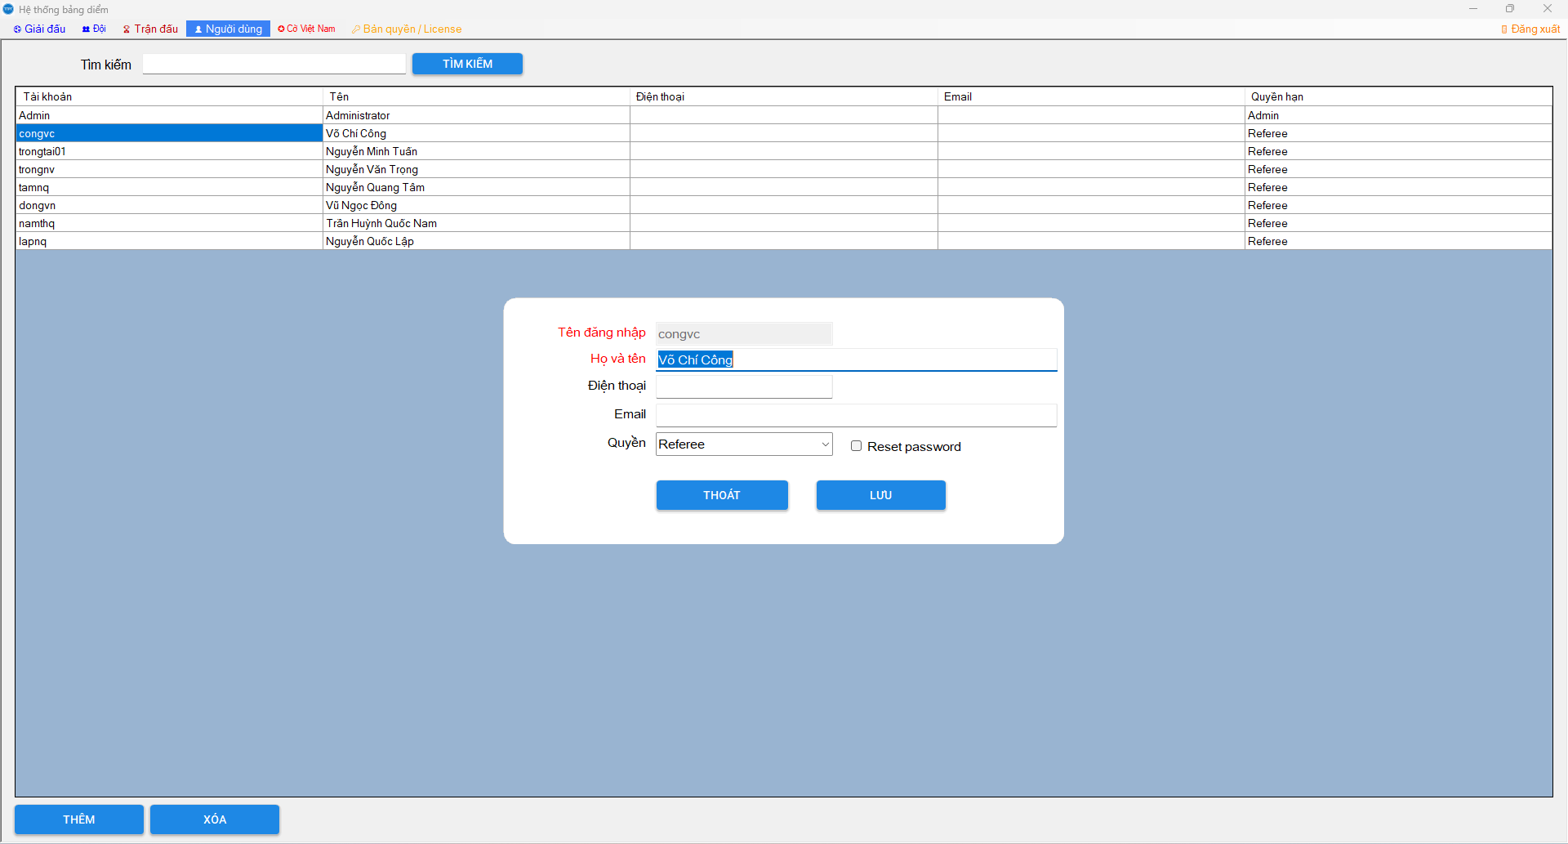
Chọn user muốn reset pass
Check vào Reset password rồi bấm lưu lại
=> Pass được reset mặc định "Abc12345"
Admin liên hệ user và dặn dò đổi pass mới

Toggle(Led)
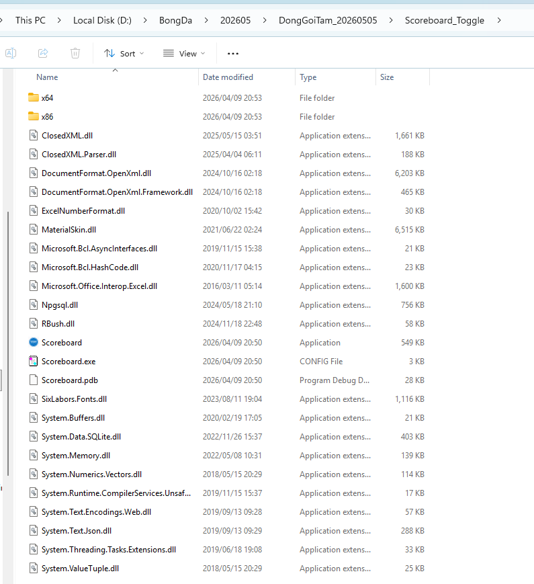
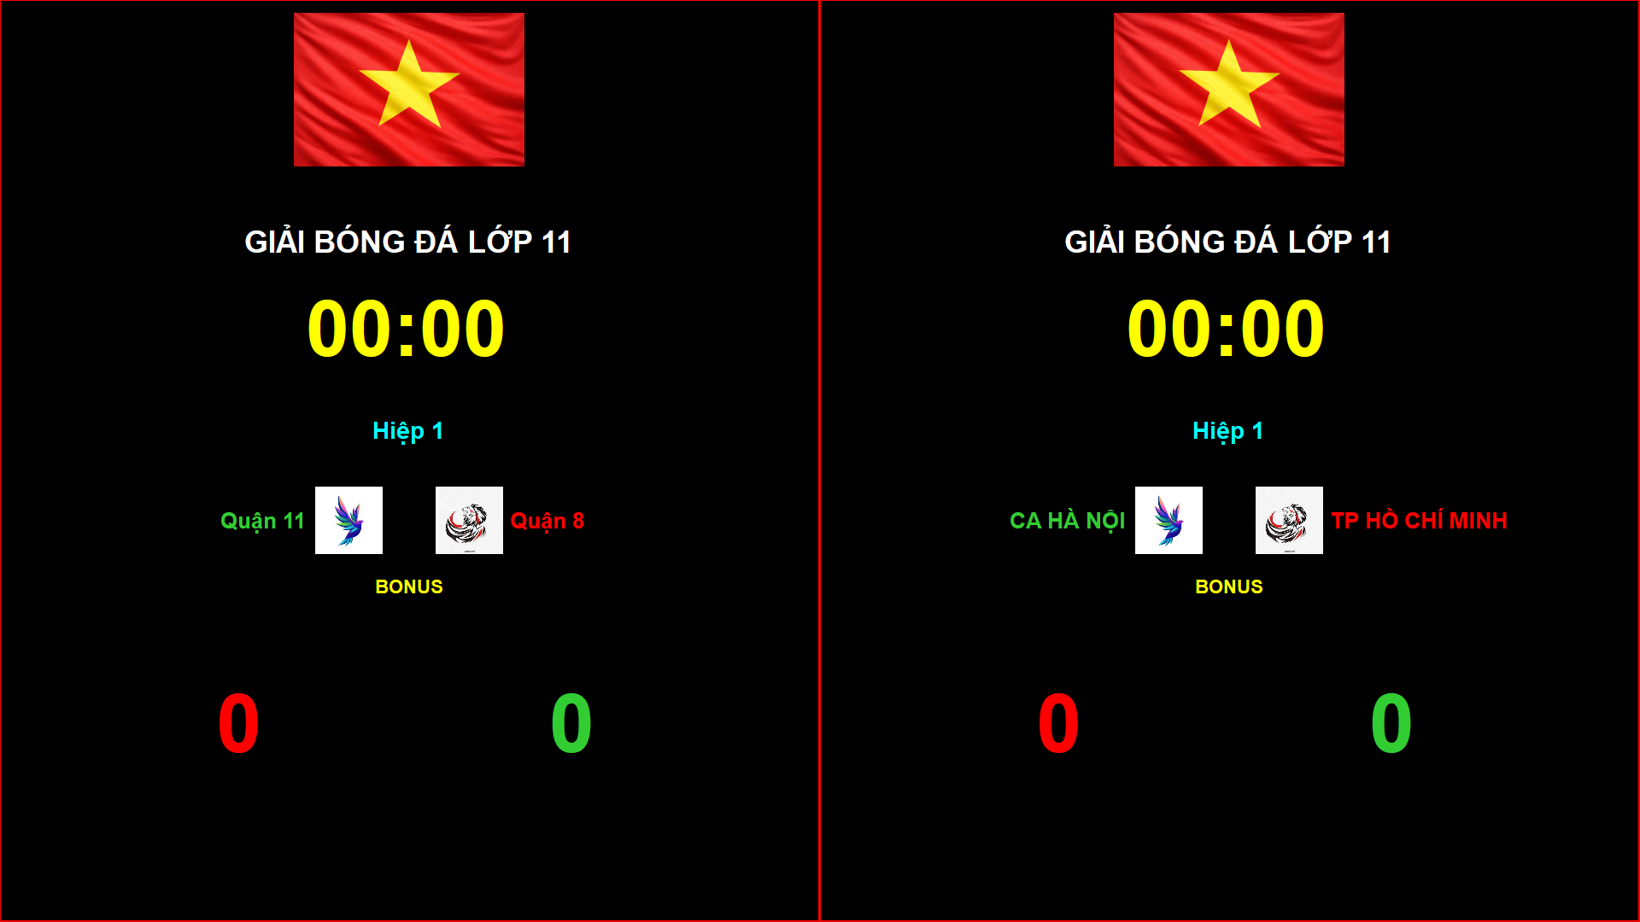
Về ứng dụng thì sẽ không cài đặt, mà sẽ dùng theo hình thức portable (các dll cần thiết đã được tích hợp sẵn, tránh bị lỗi khi setup bằng .exe)
 | Scoreboard_Toggle
 |  | Không có phần cấu hình database
 |  | Đặt cùng chỗ với phần mềm Scoreboard_(Login Admin) để tận dụng connect của phần mềm này
 |  | Run exe bên dưới

Scoreboard_(Login User)
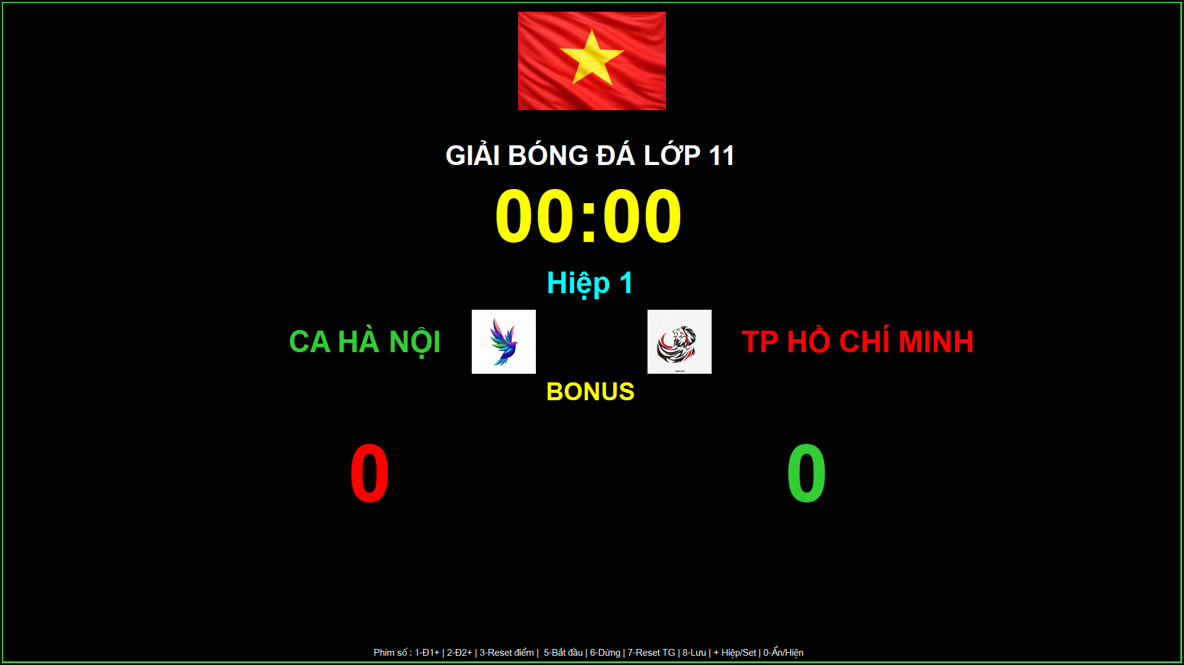
 | Run exe bên dưới

Đăng nhập và sử dụng
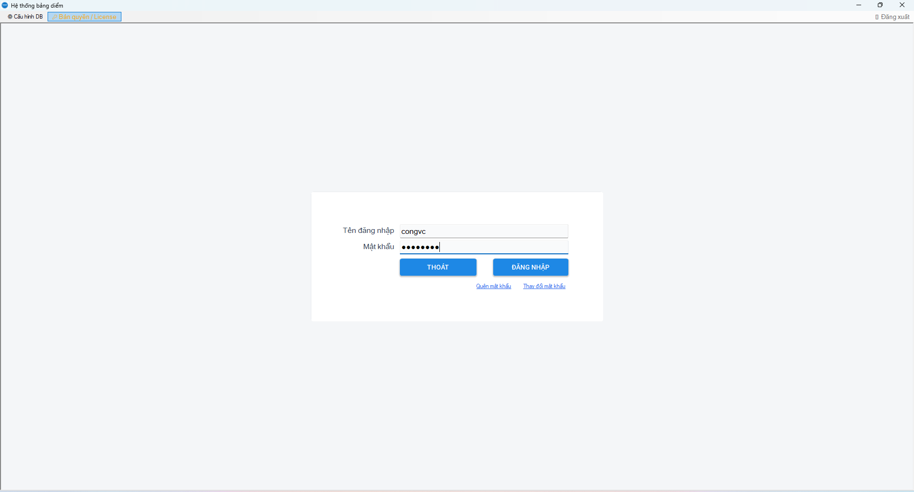

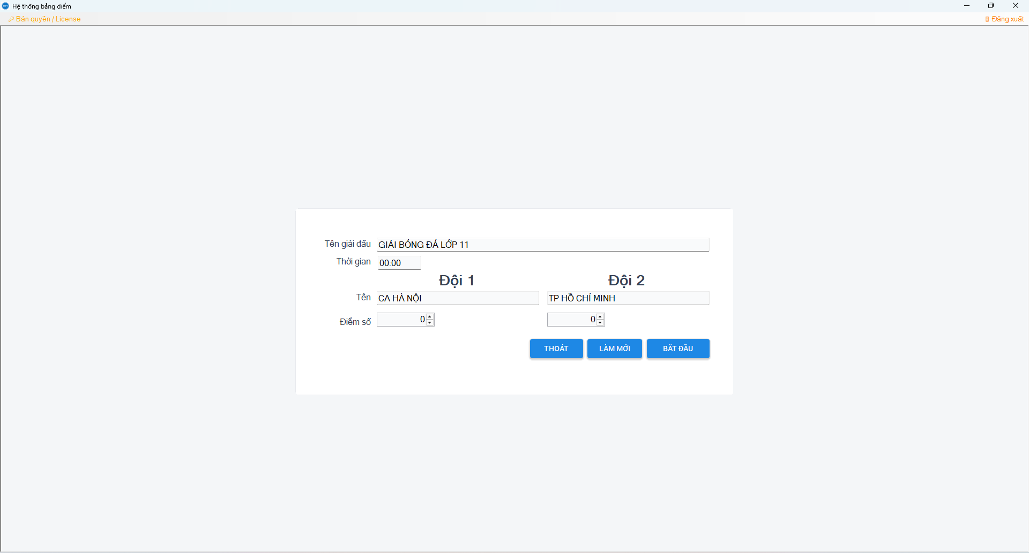

Nếu có thông tin trận đấu được admin tạo thì sẽ hiển thị ưu tiên như sau:
1. Trận đang diễn ra
Nếu cúp điện, quá thời gian thì thông tin này vẫn hiển thị tiếp
=> Lúc này bấm Bắt Đầu, rồi lựa chọn save kết thúc trận đấu để cập nhật trạng thái Kết thúc thì thông tin trận tiếp theo sẽ hiện ra
Lưu ý: Chỉ hiện thông tin trận đấu trong thời gian còn hiệu lực (giờ start end nằm trong thời gian chuẩn bị thi đấu)
Nếu chưa thấy thông tin trận đấu thì bấm butotn Làm mới
Nếu vẫn không thấy hiển thị thì hãy nhờ Admin cập nhật lại thời gian thực cho trận đấu
2. Nếu không có trận đấu đang diễn ra thì sẽ hiển thị thông tin trận đấu sắp diễn ra
=> Hiện thị theo thời gian còn hiệu lực (giờ start end nằm trong thời gian chuẩn bị thi đấu)
Nếu chưa thấy thông tin trận đấu thì bấm butotn Làm mới
Nếu vẫn không thấy hiển thị thì hãy nhờ Admin cập nhật lại thời gian thực cho trận đấu

Bắt trận đấu
 | Các phím thao tác đã có mô tả bên dưới cùng

